Sheet1
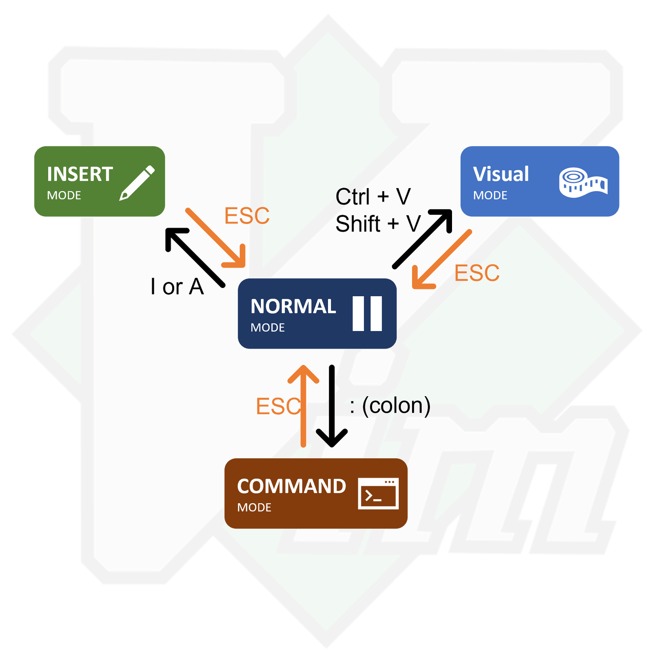

Sheet2


Sheet3


